箱唛扫码
Factory name (工厂名称)
PO. Number(订单号) | 81046-01 82787-01
Style Code.(款号) | 6992-376-712
Product Code.(产品编号) | RECYCLE CARE LABEL RECYCLE COMPONENT LABEL | Carton No.(箱号):
Inner Packages(包装方式） | 2000pcs/ bundle | 1/2
SIZE/qty (尺码/数量) | 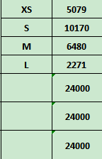
Carton Dimension（箱规） | 30*40*50 | Country of Origin：
Gross Weight（毛重） | 18.5KG | Made In China
Net Weight（净重） | 18.1KG
Remark（备注）

Factory name (工厂名称)
PO. Number(订单号) | 81046-01 82787-01
Style Code.(款号) | 6992-376-802
Product Code.(产品编号) | RECYCLE CARE LABEL RECYCLE COMPONENT LABEL | Carton No.(箱号):
Inner Packages(包装方式） | 2000pcs/ bundle | 2/2
SIZE/qty (尺码/数量) | 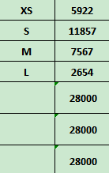
Carton Dimension（箱规） | 30*40*50 | Country of Origin：
Gross Weight（毛重） | 21.6KG | Made In China
Net Weight（净重） | 21.2KG
Remark（备注）

 | 06992376802019
 | 06992376802026
 | 06992376802033
 | 06992376802040
 | 06992376802019
 | 06992376802026
 | 06992376802033
 | 06992376802040

 | 06992376712011
 | 06992376712028
 | 06992376712035
 | 06992376712042
 | 06992376712011
 | 06992376712028
 | 06992376712035

